ex-643
Odbiorca | Wartość | Data | Numer tygodnia (w miesiącu)
Mars | 974 | 2016-10-09
Siemens | 364 | 2016-07-28
LEGO | 770 | 2016-09-02
Samsung | 299 | 2016-10-13
DELL | 610 | 2016-10-08
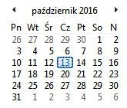
Microsoft | 94 | 2016-09-29
Google | 889 | 2016-07-22
LG | 869 | 2016-07-30
Mars | 293 | 2016-08-29
LEGO | 538 | 2016-09-07
DELL | 20 | 2016-09-04
Samsung | 299 | 2016-09-29
DELL | 610 | 2016-08-04
Microsoft | 94 | 2016-09-23

